Bienvenida
Calendario realizado completamente con VBA de Excel para ejecutarse en versiones 2007 – 2010 – 2013 – 2016

1
2
3
¤

No se necesita descargar controles, ni objetos ActiveX.
Por ejemplo:
Ocx | Inf
NO ES UN CONTROL
NO ES COMPLEMENTO
No se requiere instalar ningún complemento en su versión de Excel.
No usa referencias a bibliotecas de vínculos dinámicos o DLL del sistema operativo.
NO UTILIZA DLL
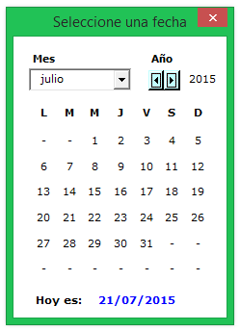
 | CRÉDITOS

 |  | Síganos en Twitter |  | Síganos en YouTube

 |  | Vea nuestro blog |  | Nuestro Google +

 | Implementación | Calendario con VBA | Excel 2007 – 2010 – 2013 – 2016 | Sin controles calendar, ocx o inf

 | Versión 1.0 | 20 – jul – 2015 |  | Creado por Andrés Rojas Moncada
ES UN USERFORM NATIVO
Este formulario de usuario es un UserForm nativo de VBA; Programado con controles convencionales que ofrecen lo que un calendario debe ofrecer. ¡ Seleccionar e Insertar fechas ! |  |  |  | Excel Hecho Fácil
 |  | jarmoncada@gmail.com | WhatsApp +57 301 448 9292

